상품제안서
스카이 필 17W 여행용 멀티플러그 4포트 어댑터 | 상품코드: S27401

 |  |  |  |  |  |  | 02-713-8555 | www.synergygift.co.kr
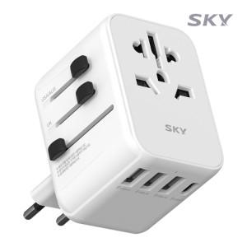

【상세/제작정보】 | <p><span style="font-size: 18.6667px;">※ 50개 미만 포장지포장 진행시 35,000원(VAT별도) 비용 일괄 발생 됩니다.</span>​</p>

【인쇄/포장옵션】 | 레이저 / 포장지포장

【공급단가】 | 수량 | 30~ | 100~ | 300~ | 500~ | 1,000~
*VAT별도 | 단가 | 14,500원 | 13,600원 | 13,000원 | 12,800원 | 12,600원

【상품 URL】 | https://www.synergygift.co.kr:443/src/goods_detail.php?gdno=27401

